Git
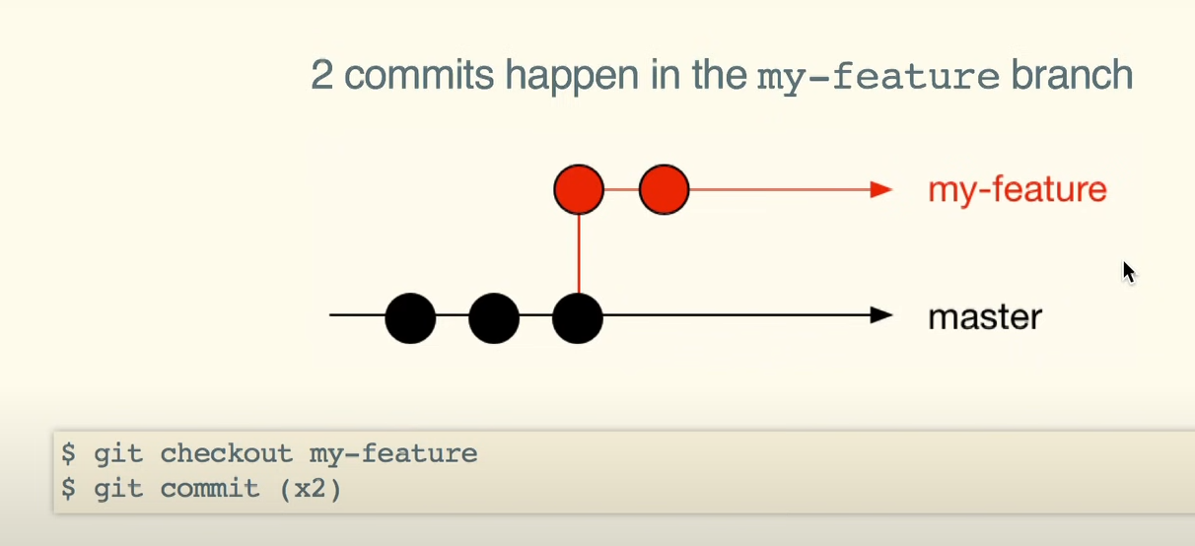
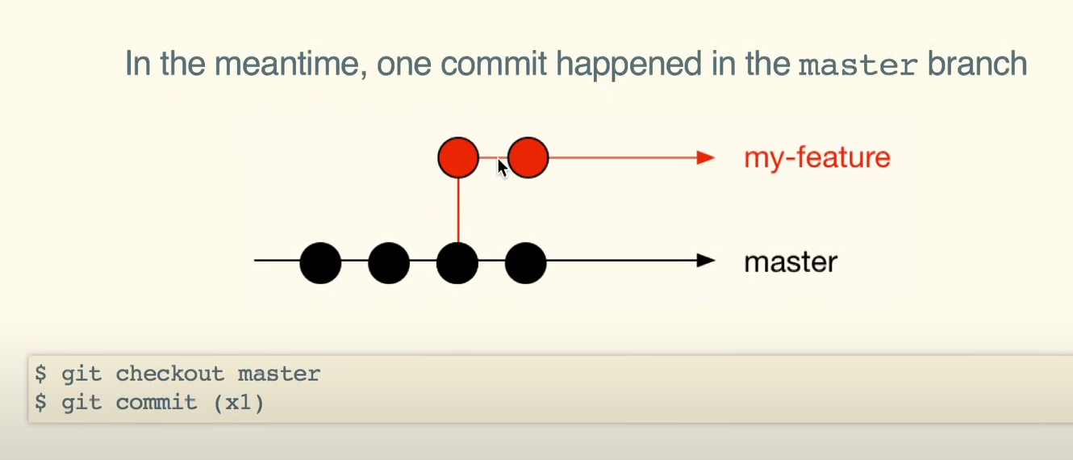
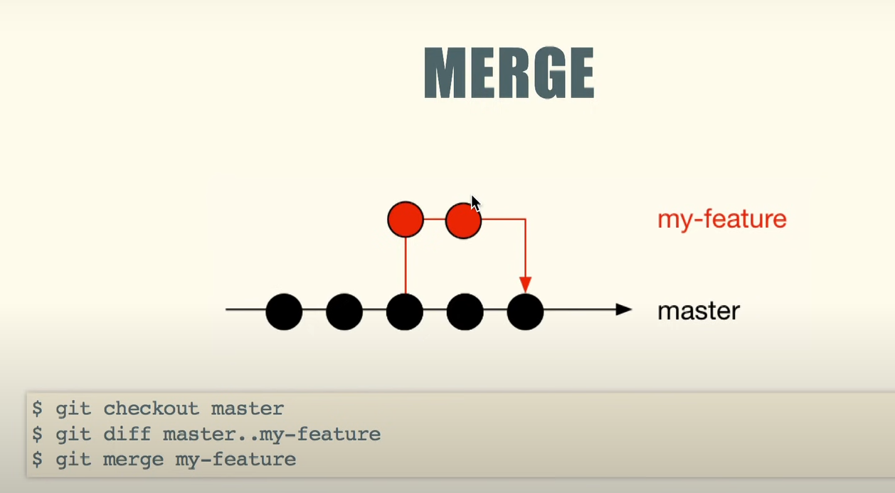
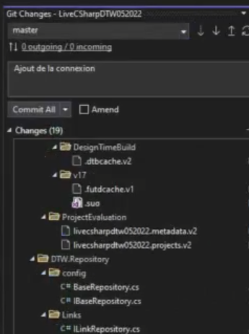
Git add +
Git Commit
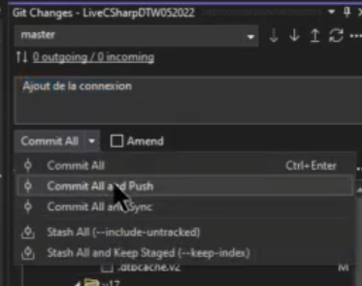
Git add +
Git Commit+
Git Pusch
Git add +
Git Commit+
Git Pull+
Git Pusch

Feuil1
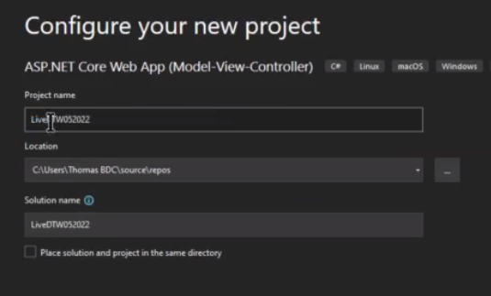
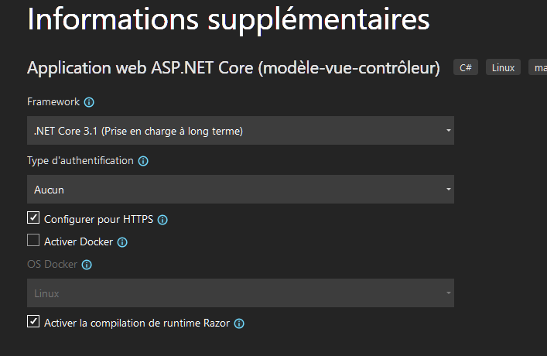

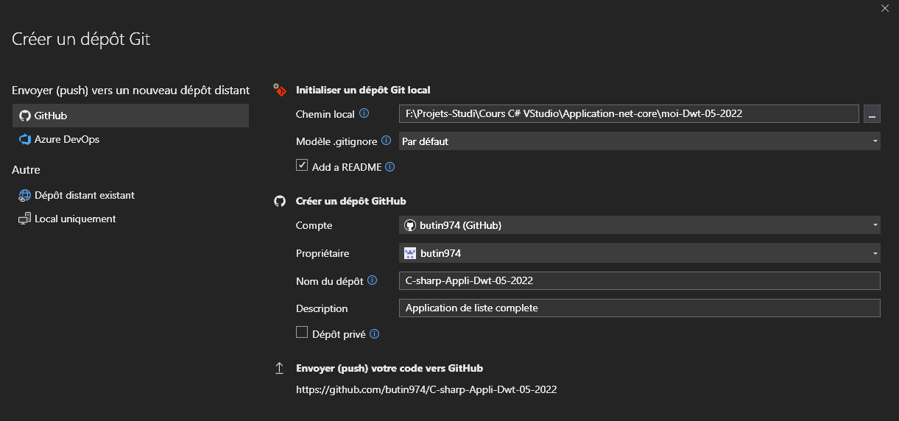

Bliblio de classes

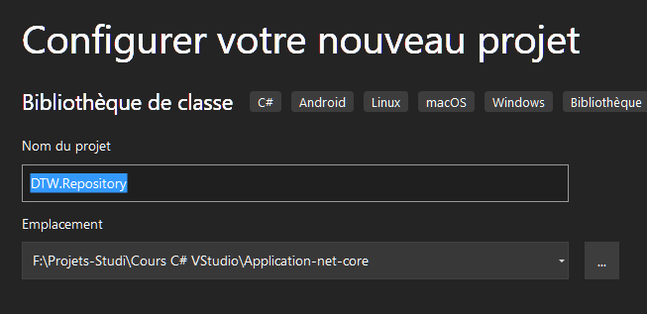

Rajouter reference

Feuil2
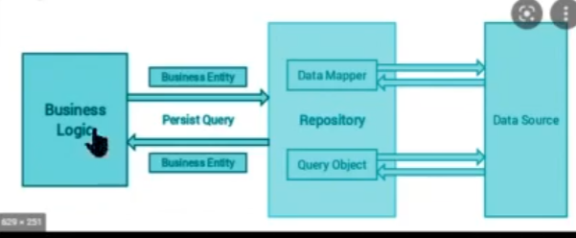

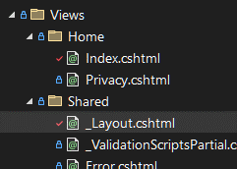
 | Mise a jour des titres dans |  |  |  | index.cshtml
 |  |  |  |  | <div class="text-center">
 |  |  |  |  | <h1 class="display-4">Bienvenue sur DevTechWatch</h1>
 |  |  |  |  | <p>Ce site a été réalisé au printemps 2022 en ASP.NET Core 3.1 .L'objectif de ce site est de gérer des liens et des utilisateurs en requètant une BDD en Mysql.'</p>
 |  |  |  |  | </div>
 |  |  |  |  | <header> | _layout.cshtml
 |  |  |  |  | <nav class="navbar navbar-expand-sm navbar-toggleable-sm navbar-light bg-white border-bottom box-shadow mb-3">
 |  |  |  |  | <div class="container">
 |  |  |  |  | <a class="navbar-brand" asp-area="" asp-controller="Home" asp-action="Index">DevTechWatch in .net Core 3.1</a>
 |  |  |  |  | <button class="navbar-toggler" type="button" data-toggle="collapse" data-target=".navbar-collapse" aria-controls="navbarSupportedContent"
 |  |  |  |  | _layout.cshtml
 |  |  |  |  | <footer class="border-top footer text-muted">
 |  |  |  |  | <div class="container">
 |  |  |  |  | &copy; 2022 - DevTechWatch - <a asp-area="" asp-controller="Home" asp-action="Privacy">Privacy</a>
 |  |  |  |  | </div>
 |  |  |  |  | </footer>

Ajout d'un nouveau controleur VIDE

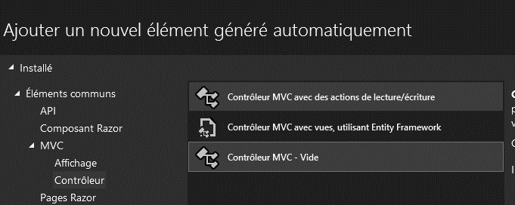

Controleur : Link

On cree un dossier 'Links' dans View ,et on cree la vue (razor empty)

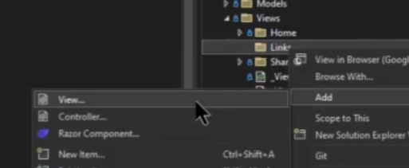

View/links/index.chtml
@*
vue links
*@
@{
ViewData["Title"] = "Les Liens";
}
<h1>Les liens :</h1>
<i>Vous trouverez ci-dessous tous les liens ajoutés par la communauté...</i>

View/home/layout.chtml
 | <li class="nav-item">
 | <a class="nav-link text-dark" asp-area="" asp-controller="Links" asp-action="Index">Privacy</a>
 | </li>
 | <a class="nav-link text-dark" asp-area="" asp-controller="Home" asp-action="Privacy">Privacy</a>

Clic droit/Models /ajouter/ Classe :

 |  |  | ListLinkViewModel.cs

Modele de Vue |  | C'est le modele que l'on envoie a la page

Modele de domaine |  | C'est le modele qui correspond a la BDD |  |  |  |  | reposiotory

DWT Repository /links/ c# LinkModel.cs
using System;
using System.Collections.Generic;
using System.Text;

namespace DTW.Repository.Links
{
public class Class1
{
public int IdLink { get; set; }
public string Title { get; set; }
public string Description { get; set; }
public string URL { get; set; }

//TODO AUTEUR > a ajouter en objet

}
}

Models/ListLinkViewModel
using System.Collections.Generic;

namespace moi_Dwt_05_2022.Models
{
public class ListLinkViewModel
{

public List<LinkModel> LstLinks{get;set;} |  |  |  | << alt+ entrée propose using generic ….
//liste de liens
 |  |  |  |  |  | LstLink ??????
}
}

On ajoute le modele a la vue
Controlers/LinksController
using DTW_Repository.Links;
using Microsoft.AspNetCore.Mvc;
using myDTW_net_Core.Models;
using System.Collections.Generic;

namespace myDTW_net_Core.Controllers
{
public class LinksController : Controller
{
// todo recuperer le modele depuis le repository
public IActionResult Index()
{
var vm = new ListLinksViewModel()
{
LstLinks= new List<LinkModel>
{
new LinkModel()
{
IdLink=1,
Title="test1",
URL="http://google.com",
},
new LinkModel()
{
IdLink=1,
Title="test2",
URL="http://google.com",
},
new LinkModel()
{
IdLink=1,
Title="test3",
URL="http://google.com",
},
}
};
return View(vm);
}
}
}

View/links/ ListLinkViewModel

@model ListLinksViewModel;
@{
ViewData["Title"] = "Les Liens";
}
<h1>Les liens :</h1>
<i>Vous trouverez ci-dessous tous les liens ajoutés par la communauté...</i>

<div class="mt-3 row">
@foreach(var link in Model.LstLinks)
{
<div class="col-12 col-sm-6 col-md-4 col-lg-3">
<div class="card" style="">
<iframe class="card-img-top" src="@link.URL"></iframe>
<div class="card-body">
<h5 class="card-title">@link.Title</h5>
<p class="card-text">@link.Description</p>
<a href="@link.URL" class="btn btn-primary">Go !</a>
</div>
</div>
</div>
}
</div>

On a lié le modele a une Vue ,et on utilise le modele qu'on passe a la vue grace a du razor

Feuil3
 | Relions a la bdd

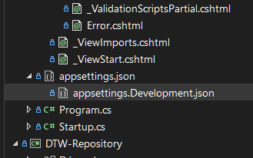

 |  |  |  |  | Mode Prod
 |  |  |  |  | Mode local

 | On addresse une BDD existante en ligne ,on config le mode prod
 | appsettings.json
 | {
 | "ConnectionStrings": {
 | // on commente/decommente a la demande.............
 | "DefaultConnection": "server=mysql-devtechwatch.alwaysdata.net;database=devtechwatch_dtw; uid=267041;pwd=NYV8e@6u4$j4Wc7Eh;"
 | //"DefaultConnection": "server=127.0.0.1;database=dev_tech_watch;uid=root;pwd=5^6n=Z^HEQArnKvF;"
 | },
 | "Logging": {
 | "LogLevel": {
 | "Default": "Information",
 | "Microsoft": "Warning",
 | "Microsoft.Hosting.Lifetime": "Information"
 | }
 | },
 | "AllowedHosts": "*"
 | }

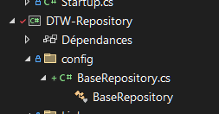

 |  |  |  |  | On cree le repertoire config
 |  |  |  |  | + BaseRepository.cs

 |  |  |  |  | public Startup(IConfiguration configuration)
 |  |  |  |  | {
 |  |  |  |  | Configuration = configuration;
 |  |  |  |  | }
 |  |  |  |  | public IConfiguration Configuration { get; }

 |  |  |  |  | c'est de l'injection de dependance

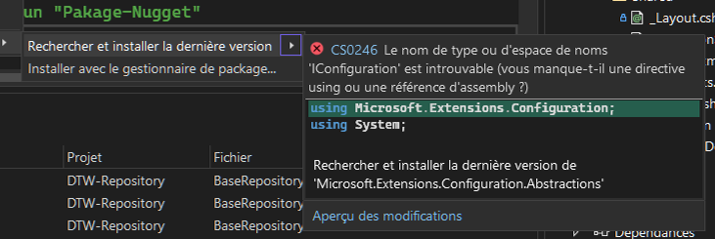

25:51:00
 | Extention pour se connecter a mySQL

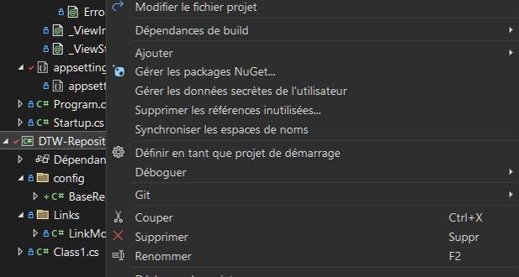
Clic droit >>

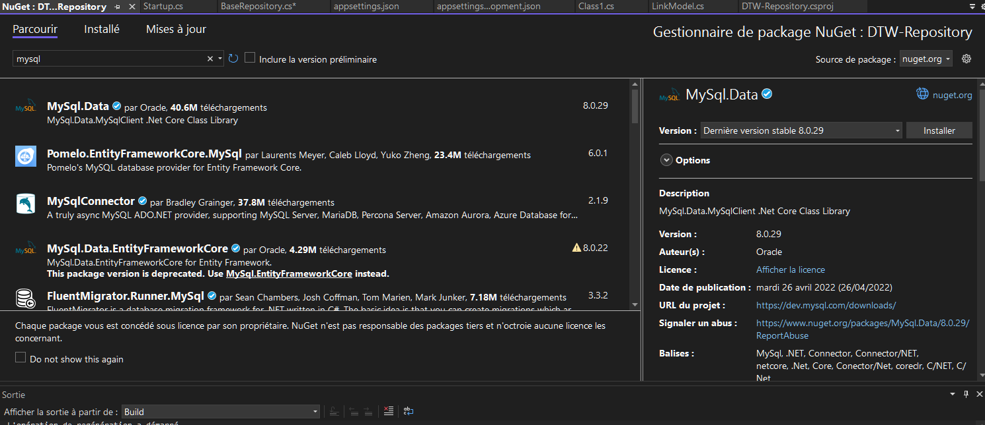

 | using Microsoft.Extensions.Configuration;
 | using MySql.Data.MySqlClient;
 | using System;
 | using System.Collections.Generic;
 | using System.Text;

 | namespace DTW_Repository.config
 | {
 | //Cette classe va contenir les fonctions de connection a la BDD
 | //On va pouvoir Heriter de cette classe
 | public class BaseRepository |  |  | :IBaseRepository |  | (interface voir chapitre suivant)

 | {
 | //on a besoin de ma chaine de connection..
 | // ( elle est dans le appsettings.json )

 | public string ConnectionString { get; set; }

 | // a la construction de mon BaseRepository. je veux recuperer la connection qui est dans l'interface
 | // qui s'appelle : Iconfiguration !
 | // Iconfiguration fait partie d'un paquet qui s'appelle :
 | // "Microsoft.Extentions.Configuration.Abstraction" que l'on appelle un "Pakage-Nugget"
 | // ( c'est une dependance ,une sorte de "npm" )
 | public BaseRepository(IConfiguration configuration) {
 | ConnectionString = configuration.GetConnectionString("DefaultConnection");
 | }

 | public MySqlConnection OpenConnection()
 | {
 | //je peux avoir ma chaine de connection
 | //connectionString="server=mysql-devtechwatch.alwaysdata.net;database=devtechwatch_dtw; uid=267041;pwd=NYV8e@6u4$j4Wc7Eh;"
 | try
 | {
 | MySqlConnection cnn = new MySqlConnection(ConnectionString);
 | cnn.Open();
 | //j'ouvre la connection et je la retourne'
 | return cnn;
 | }
 | catch(Exception ex)
 | {
 | throw new Exception("Impossible de se connecter a la BDD");
 | }

 | }
 | }
 | }

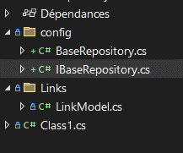
 | On cree une interface
 | IBaseRepository.cs
 | using MySql.Data.MySqlClient;
 | using System;
 | using System.Collections.Generic;
 | using System.Text;

 | namespace DTW_Repository.config
 | {
 | public interface IBaseRepository
 | {
 | public MySqlConnection OpenConnection();
 | }
 | }

31:45:00

 | Injection de dependance :
 | Dans le fichier |  | Startup.cs

 | using DTW_Repository.config;

 | public void ConfigureServices(IServiceCollection services)
 | {
 | //injection de la dependance....
 | // on pourra appeller la fonction via son interface
 | services.AddTransient<IBaseRepository,BaseRepository>();
 | services.AddControllersWithViews();
 | }

 |  | Pour un repository on doit:

 |  | * | créer l'interface avec toutes les methodes
 |  | * | créer la classe (avec les methodes implementées
 |  | * | dans startup.cs:configure services,un service adtranscient avec mon interface
 |  |  |  | et la base repository

 | using System; |  |  |  | using System;
 | using System.Collections.Generic; |  |  |  | using System.Collections.Generic;
 | using System.Text; |  |  |  | using System.Text;

 | namespace DTW_Repository.Links |  |  |  | namespace DTW_Repository.Links
 | { |  |  |  | {
 | public interface ILinkRepository |  |  |  | public class LinkRepository:ILinkRepository
 |  |  |  |  | {
 | { |  |  |  | public List<LinkModel> GetAllLinks() {
 | public List<LinkModel> GetAllLinks(); |  |  |  | return new List<LinkModel>(); }
 | } |  |  |  | }
 | } |  |  |  | }

 |  | dans startup.cs:configure services,un service adtranscient avec mon interface

 |  | using DTW_Repository.Links;

 |  | //injection de la dependance....
 |  | // on pourra appeller la fonction via son interface
 |  | services.AddTransient<IBaseRepository,BaseRepository>();
 |  | services.AddTransient<ILinkRepository,LinkRepository>();

37:06:00

39:00:00 ?? |  | Link repository |  |  |  |  | On modifie le controleur
 |  | using System; |  |  |  |  | using DTW_Repository.Links;
 |  | using System.Collections.Generic; |  |  |  |  | using Microsoft.AspNetCore.Mvc;
 |  | using System.Text; |  |  |  |  | using myDTW_net_Core.Models;
 |  |  |  |  |  |  | using System.Collections.Generic;
 |  | namespace DTW_Repository.Links
 |  | { |  |  |  |  | namespace myDTW_net_Core.Controllers
 |  | public class LinkRepository:ILinkRepository |  |  |  |  | {
 |  | { |  |  |  |  | public class LinksController : Controller
 |  | public List<LinkModel> GetAllLinks() { |  |  |  |  | {
 |  | return new List<LinkModel>() |  |  |  |  | // todo recuperer le modele depuis le repository
 |  | {
 |  | new LinkModel() |  |  |  |  | private readonly ILinkRepository _linkRepository;
 |  | { |  |  |  |  | public LinksController(ILinkRepository linkRepository)
 |  | Title="on est dans le repository" |  |  |  |  | // des qu'on instancie un link controleur ,on recupere link repository
 |  | } |  |  |  |  | // via interface et l'injection de dependances
 |  | }; |  |  |  |  | {
 |  |  |  |  |  |  | _linkRepository = linkRepository;
 |  |  |  |  |  |  | }
 |  | }
 |  | } |  |  |  |  | public IActionResult Index()
 |  | } |  |  |  |  | {
 |  |  |  |  |  |  | var vm = new ListLinksViewModel()
 |  |  |  |  |  |  | {
 |  |  |  |  |  |  | LstLinks = _linkRepository.GetAllLinks()
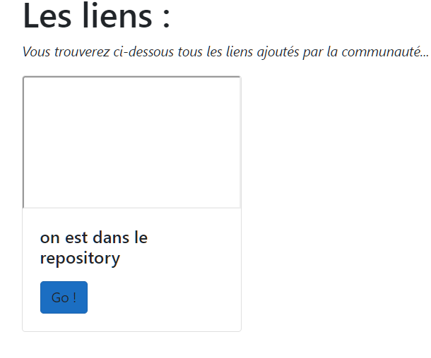
 |  |  |  |  |  |  | // appel de la methode via interface/injection
 |  |  |  |  |  |  | };
 |  |  |  |  |  |  | return View(vm);
 |  |  |  |  |  |  | }
 |  |  |  |  |  |  | }
 |  |  |  |  |  |  | }

 | public class LinkRepository:ILinkRepository
 | using Microsoft.Extensions.Configuration;
 | using MySql.Data.MySqlClient;
 | using System;
 | using System.Collections.Generic;
 | using System.Text;

 | namespace DTW_Repository.Links
 | {
 | public class LinkRepository:ILinkRepository
 | {
 | public string ConnectionString { get; set; }

 | public LinkRepository(IConfiguration configuration)
 | {
 | ConnectionString = configuration.GetConnectionString("DefaultConnection");
 | }

 | public List<LinkModel> GetAllLinks() {

 | // je connecte a Bdd
 | MySqlConnection cnn = new MySqlConnection(ConnectionString);
 | // J'ouvre la connection ! ****
 | cnn.Open();

 | // je cree une requette SQL
 | string sql = @"
 | SELECT
 | l.idLinks,
 | l.Title,
 | l.Description,
 | l.Link
 | FROM
 | links l
 | LIMIT 25
 | ";

 | // executer la requette SQL donc creer une comande avec l'objet MysqlComand
 | // je cree une commande en passant sql(la requette) ,et la connection (cnn)
 | MySqlCommand cmd=new MySqlCommand(sql,cnn);

 | // je dois maintenant executer cette commande:
 | var reader = cmd.ExecuteReader();
 | var maListe=new List<LinkModel>();

 | while (reader.Read())
 | {
 | var lelien = new LinkModel()
 | {
 | IdLink = (int)reader["idLinks"],
 | Title = reader["Title"].ToString(),
 | Description = reader["Description"].ToString(),
 | URL = reader["Link"].ToString(), |  |  |  |  |  |  | commid and puch | add/
 | };
 | maListe.Add(lelien);
Git add +
Git Commit
 | }
 | // on ferme la connection !
 | cnn.Close();
 | // retour liste
 | return maListe;

 | }
 | }
 | }

Git add +
Git Commit+
Git Pusch
Git add +
Git Commit+
Git Pull+
Git Pusch

